신청 추이
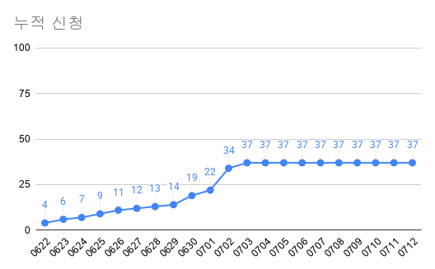

일차 | 날짜 | 요일 | 일일 신청 | 누적 신청 | 누적 비율
1 | 0622 | 화 | 4 | 4 | 10.81%
2 | 0623 | 화 | 2 | 6 | 16.22%
3 | 0624 | 수 | 1 | 7 | 18.92%
4 | 0625 | 목 | 2 | 9 | 24.32%
5 | 0626 | 금 | 2 | 11 | 29.73%
6 | 0627 | 토 | 1 | 12 | 32.43%
7 | 0628 | 일 | 1 | 13 | 35.14%
8 | 0629 | 월 | 1 | 14 | 37.84%
9 | 0630 | 화 | 5 | 19 | 51.35%
10 | 0701 | 수 | 3 | 22 | 59.46%
11 | 0702 | 목 | 12 | 34 | 91.89%
12 | 0703 | 금 | 3 | 37 | 100.00%
일일 추이
13 | 0704 | 토 | 0 | 37 | 100.00%
14 | 0705 | 일 | 0 | 37 | 100.00%
15 | 0706 | 월 | 0 | 37 | 100.00%
16 | 0707 | 화 | 0 | 37 | 100.00%
17 | 0708 | 수 | 0 | 37 | 100.00%
18 | 0709 | 목 | 0 | 37 | 100.00%
19 | 0710 | 금 | 0 | 37 | 100.00%
20 | 0711 | 토 | 0 | 37 | 100.00%
21 | 0712 | 일 | 0 | 37 | 100.00%
총계 |  |  | 37

